상품제안서
소프트 휴대용 기내용 벨크로 메모리폼 목베게-파우치포함 | 상품코드: S37321

 |  |  |  |  |  |  | 02-713-8555 | www.synergygift.co.kr
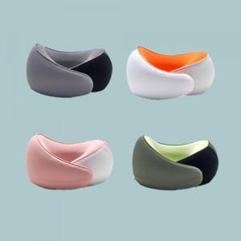

【상세/제작정보】

【인쇄/포장옵션】 | 실크 / OPP(비닐)

【공급단가】 | 수량 | 100~ | 300~ | 500~ | 1,000~ | 3,000~
*VAT별도 | 단가 | 20,250원 | 19,500원 | 18,750원 | 18,000원 | 17,550원

【상품 URL】 | https://www.synergygift.co.kr:443/src/goods_detail.php?gdno=37321

